Sheet1
написать нам
ВНИМАТЕЛЬНО ЗАПОЛНИТЕ ИНФОРМАЦИЮ О КЛИЕНТЕ И ЗАКАЗЕ! |  |  |  |  |  | Полезные ссылки: www.lavco.ru
Ф.И.О (для физ.лиц) / название (для юр.лиц): |  |  |  |  |  | Новости
Телефон: |  |  |  |  |  | НАШ МАГАЗИН
Паспортные данные и ИНН (для физ.лиц): |  |  |  |  |  | Советы экспертов
ИНН / КПП для юр.лиц: |  |  |  |  |  | Галерея продуктов
Транспортная компания: |  |  |  |  |  | Документы
Доп.упаковка для ТК - обрешетка, палетный борт/тепло (рекомендуем): |  |  |  |  |  | О нас
Адрес доставки (город): |  |  |  |  |  | Контакты
Способ оплаты: |  |  |  |  |  | Интернет магазин
Комментарий к заказу: |  |  |  |  |  | Карта проезда
Оптовый прайс лист продукции L'Cosmetics Официальный сайт компании: www.lavco.ru Официальный интернет магазин компании: www.lcosmetics-shop.ru Тел.: 8 (800) 333-77-06 (Бесплатный звонок по России звонить с 9:00 до 18:00) Тел. / факс: 8 (812) 640-77-06 / e-mail: info@lavco.ru Производитель: ООО «Натур Косметикс», Чугунная 14, здание 6 |  |  |  | БЛАНК ЗАКАЗА ОТ 16.12.2020г |  | Скачать упрощенный бланк заказа
 |  |  |  |  |  | Скачать договор поставки
 |  |  | 0 | Внимание: Чтобы перейти на сайт продукта кликнети на картинку интересующего Вас продукта
НАИМЕНОВАНИЕ ПРОДУКТА | АРТИКУЛ | ЕД. ИЗМ | Цена | ФОТО ПРОДУКЦИИ | ВАШ ЗАКАЗ В КОЛОНКЕ НИЖЕ ВБИВАЙТЕ КОЛИЧЕСТВО ВЫБРАННОЙ ПРОДУКЦИИ | Скачать бланк заказа пробников
СРЕДСТВА ДЛЯ ВОЛОС |  |  |  |  |  |  | ;
L'C FRESH TIME ШАМПУНЬ ЖИДКИЙ В АССОРТИМЕНТЕ 250 МЛ |  |  |  | Перейти в этот раздел на сайте ► |  |  | ;
Fresh grapefruit шампунь Марокканский грейпфрут и чёрная орхидея - "Объем" 250 мл | 1025 | шт. | 105 | 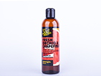 |  | 4627080883840 | 1025;
БАЛЬЗАМ ДЛЯ ВОЛОС "CLASSIC" В АССОРТИМЕНТЕ 250 МЛ КОРИЧНЕВЫЙ ФЛАКОН |  |  |  | Перейти в этот раздел на сайте ► |  |  | ;
Бальзам Classic восстанавливающий «Зеленый чай и пшеница» 250 мл | 8320 | шт. | 138 | 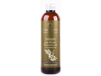 |  | 4627080883741 | 8320;
Бальзам Classic укрепляющий «Мед и молоко» объем 250 мл | 8321 | шт. | 138 | 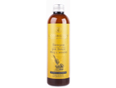 |  | 4627080883765 | 8321;
L'C FRESH TIME БАЛЬЗАМ ДЛЯ ВОЛОС В АССОРТИМЕНТЕ 250 МЛ |  |  |  | Перейти в этот раздел на сайте ► |  |  | ;
Fresh honey бальзам Золотой мёд с пряным имбирём - "Питание" 250 мл | 1026 | шт. | 105 | 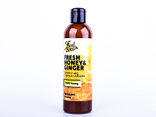 |  | 4627080883956 | 1026;
СРЕДСТВА ДЛЯ ЛИЦА |  |  |  |  |  |  | ;
L'C FRESH TIME ТОНИК (СПРЕЙ) |  |  |  | Перейти в этот раздел на сайте ► |  |  | ;
L'C Fresh Time. Тоник (спрей). Fresh blackberries - Ежевика и лесные ягоды 250 мл | 1038 | шт | 105 | 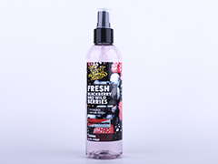 |  | 4627080884960 | 1038;
L'C Fresh Time. Тоник (спрей). Fresh clover - Клевер и белый шиповник 250 мл | 1039 | шт | 105 | 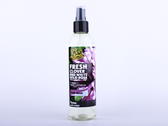 |  | 4627080884953 | 1039;
L'C Fresh Time. Тоник (спрей). Fresh strawberry - Клубника и виноград 250 мл | 1040 | шт | 105 | 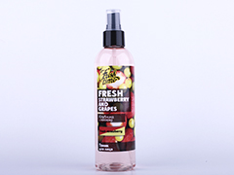 |  | 4627080884946 | 1040;
СРЕДСТВА ДЛЯ ТЕЛА |  |  |  |  |  |  | ;
СУХОЙ СКРАБ НА ОСНОВЕ КОФЕ 70 ГР |  |  |  | Перейти в этот раздел на сайте ► |  |  | ;
Скраб для лица "Кофе с грецким орехом № 1" 70 гр | 7325 | шт. | 105 | 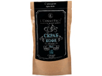 |  | 4627080888425 | 7325;
Скраб для тела "Кофе с красным стручковым перцем № 99" 70 гр | 7326 | шт. | 105 | 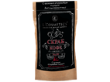 |  | 4627080888418 | 7326;
Скраб для тела "Кофе с морской солью № 17" 70 гр | 7327 | шт. | 105 | 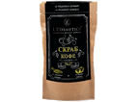 |  | 4627080888395 | 7327;
Скраб для тела "Кофе с тростниковым сахаром № 4" 70 гр | 7328 | шт. | 105 | 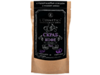 |  | 4627080888401 | 7328;
МЫЛО-МОРОЖЕНОЕ В АССОРТИМЕНТЕ 150 МЛ |  |  |  | Перейти в этот раздел на сайте ► |  |  | ;
Мыло-мороженое "Клубничный шейк" 150 мл | 1808 | шт. | 138 | 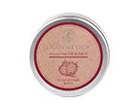 |  | 4627080880641 | 1808;
Мыло-мороженое "Нежный персик" 150 мл | 1811 | шт. | 138 | 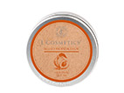 |  | 4627080882072 | 1811;

FOR MEN / ДЛЯ МУЖЧИН

